MANUAL INPUT
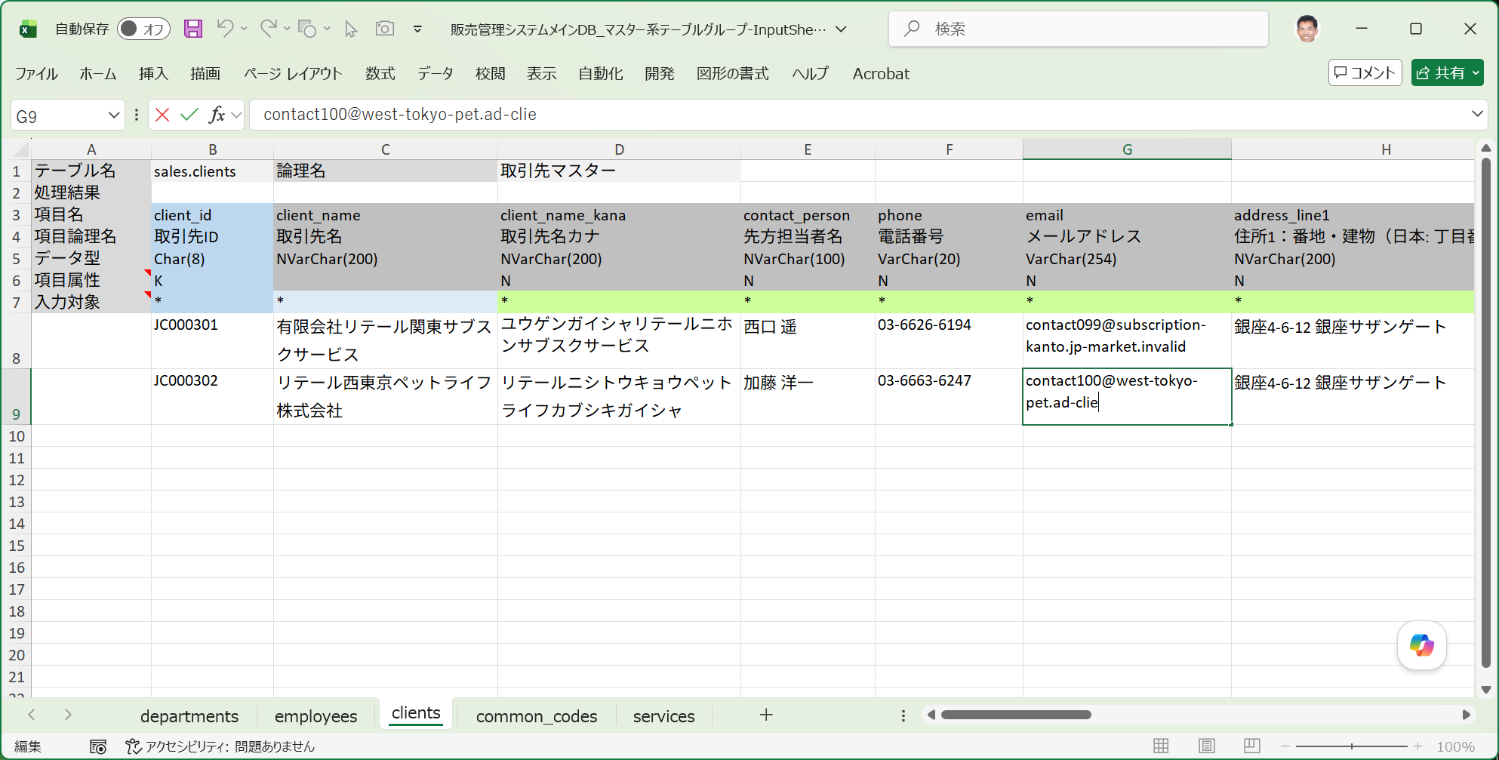
■ | MNI001_ManualInput
◇ | [入力シートにマニュアルでデータを入力する]
 | 入力シートに直接手作業でデータを入力します。
 | 入力値が正しいか？（IDのフォーマット、名称、電話番号、メールアドレス、住所）自分で確認しながら入力する必要があります。
 | ※サンプルデータ作成では大抵の場合、最初に作ったデータをコピー＆ペーストして、項目値を部分的に変更していく方法が採られるます。

